关系图
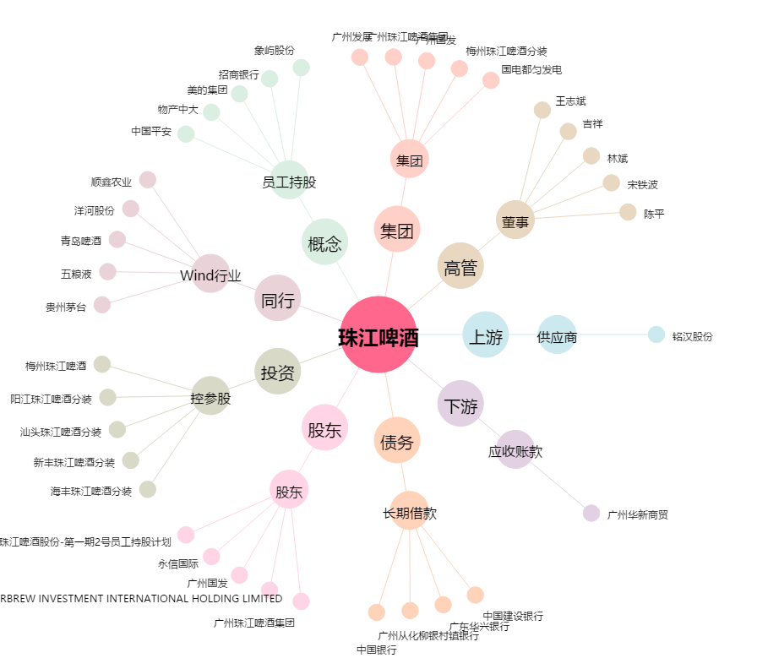
珠江啤酒[002461.SZ] - 关系概览图

